画面遷移図
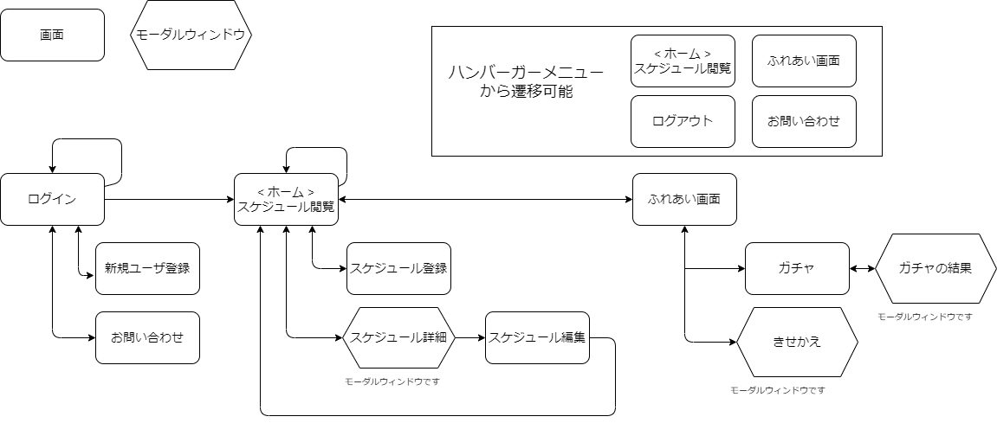
プロジェクト名 | ScheZoole開発PJ | 作成者 | 高橋凌人
システム名 | ScheZoole | 作成日 | 2023-06-09
 |  | 更新者 | 高橋凌人
 |  | 更新日 | 2023-06-12

画面遷移図

アイテム
画面（大きさは自由）

